表紙
株式会社荏原製作所 御中

QRコード登録サイト
機能設計書

2017年7月31日

画面(qrs.page)
仕様書名（詳細） |  | システム名 | サブシステム名 | 機能名 | 作成者 | 更新者
 |  |  |  |  | 作成日 | 更新日
【機能設計書】QRコード登録サイト |  | － | - | QRコード登録サイト | Terrasky
 |  |  |  |  | 2017-07-04

現行
 | qrs.page
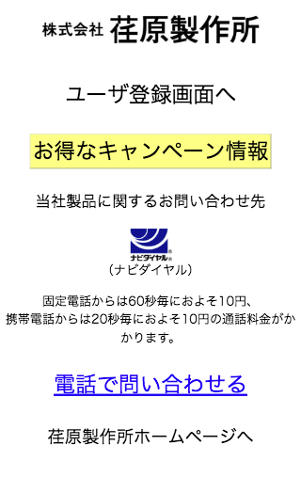

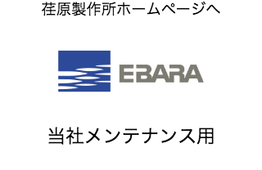

振込先の記載場所を変更
静的リソース
Image_Billの変更

画面・機能(Qrs_GoMaintenance)
仕様書名（詳細） |  |  |  |  |  |  | システム名 | サブシステム名 |  |  | 機能名 | 作成者 | 更新者
 |  |  |  |  |  |  |  |  |  |  |  | 作成日 | 更新日
【機能設計書】QRコード登録サイト |  |  |  |  |  |  | － | - |  |  | QRコード登録サイト | Terrasky
 |  |  |  |  |  |  |  |  |  |  |  | 2017-07-04

 | 1.画面イメージ

現行
新
 | Qrs_GoMaintenance.page

 |  | ページなし

 |  |  |  |  |  |  |  |  | ◆ 注意 ◆
 |  |  |  |  |  |  |  |  | こちらは当社エンジニア向けの専用サイトへの入り口となります。お客様におかれましては”戻る”ボタンでTOPページにお戻りください。

 |  |  |  |  |  |  |  |  |  | メンテナンス用

 | 2.機能一覧

振込先の記載場所を変更
静的リソース
Image_Billの変更
 |  | リンク

 |  |  | 次のリンクを配置し、タップで処理をする
 |  |  | ラベル名 |  | 詳細
 |  |  | メンテナンス用 |  | Salesforce組織の各種「機器情報」画面へ遷移する
 |  |  |  |  | お客様が間違えてクリックしないように小さくする

 | 3.機能詳細

 |  | 初期処理

 |  |  | URLパラメータ"sn"がセットされている場合
 |  |  |  | "n"を製造番号とする

 |  |  | URLパラメータ"sn" に"NULL"がセットされている場合
 |  |  |  | nullを製造番号とする

 |  |  | 上記以外
 |  |  |  | "sn"を製造番号とする

 |  | リンク

 |  |  | メンテナンス用

 |  |  |  | 以下の条件に従って処理をする
 |  |  |  | 条件 |  | 処理
 |  |  |  | 製造番号がnullの場合 |  | 「機器情報」の新規画面へ遷移
 |  |  |  | 個体番号がある場合 |  | レコード詳細画面へ遷移
 |  |  |  | 製造番号がある場合 |  | レコード詳細画面へ遷移
 |  |  |  | 検索されなかった場合 |  | 「機器情報」の新規画面へ遷移

